Tabele zbiorcze
PZPM na podstawie danych CEP |  |  |  |  |  | 2022-07-07
 |  |  |  |  |  | sztuki
PIERWSZE REJESTRACJE NOWYCH PRZYCZEP I NACZEP* w tym przyczepy lekkie
 | 2022 Cze | 2021 Cze | % zmiana r/r | 2022 Sty - Cze | 2021 Sty - Cze | % zmiana r/r
PRZYCZEPY | 6,428 | 7,991 | -19.6% | 37,587 | 43,382 | -13.4%
przyczepy ciężarowe | 998 | 1,138 | -12.3% | 6,399 | 7,122 | -10.2%
przyczepy specjalne | 338 | 248 | 36.3% | 1,437 | 1,346 | 6.8%
przyczepy lekkie | 4,277 | 5,598 | -23.6% | 25,331 | 30,791 | -17.7%
przyczepy ciężarowe rolnicze | 813 | 1,007 | -19.3% | 4,416 | 4,121 | 7.2%
przyczepy inne | 2 | - |  | 4 | 2 | 100.0%
NACZEPY | 2,168 | 2,515 | -13.8% | 12,727 | 14,079 | -9.6%
naczepy ciężarowe | 2,165 | 2,514 | -13.9% | 12,721 | 14,074 | -9.6%
naczepy specjalne | 3 | 1 | 200.0% | 6 | 5 | 20.0%
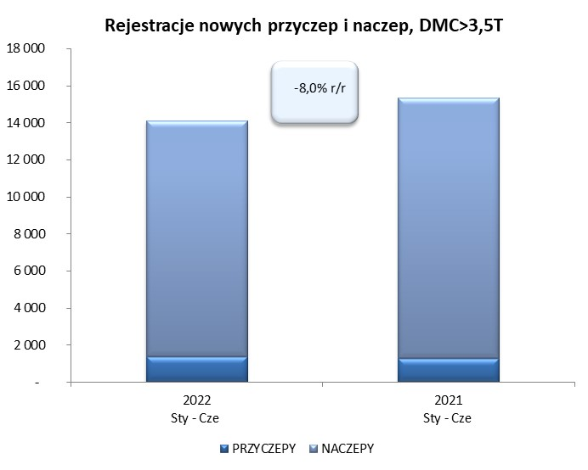
RAZEM PRZYCZEPY I NACZEPY | 8,596 | 10,506 | -18.2% | 50,314 | 57,461 | -12.4%
*/ bez rejestracji czasowych
Źródło: analizy PZPM na podstawie CEP
Source: PZPM analysis based on Central Register of Vehicles

 |  |  |  |  |  | sztuki
PIERWSZE REJESTRACJE NOWYCH, PRZYCZEP I NACZEP*, DMC>3.5T
 | 2022 Cze | 2021 Cze | % zmiana r/r | 2022 Sty - Cze | 2021 Sty - Cze | % zmiana r/r
PRZYCZEPY, DMC>3.5T | 257 | 180 | 42.8% | 1,393 | 1,271 | 9.6%
PRZYCZEPY CIĘŻAROWE | 255 | 176 | 44.9% | 1,379 | 1,254 | 10.0%
PRZYCZEPY SPECJALNE | 2 | 4 | -50.0% | 14 | 17 | -17.6%
NACZEPY, DMC>3.5T | 2,166 | 2,514 | -13.8% | 12,716 | 14,069 | -9.6%
NACZEPY CIĘŻAROWE | 2,164 | 2,513 | -13.9% | 12,713 | 14,065 | -9.6%
NACZEPY SPECJALNE | 2 | 1 | 100.0% | 3 | 4 | -25.0%
RAZEM NACZEPY I PRZYCZEPY | 2,423 | 2,694 | -10.1% | 14,109 | 15,340 | -8.0%
*/ bez rejestracji czasowych
Źródło: analizy PZPM na podstawie CEP
Source: PZPM analysis based on Central Register of Vehicles

Ranking PiN_DMC>3,5T
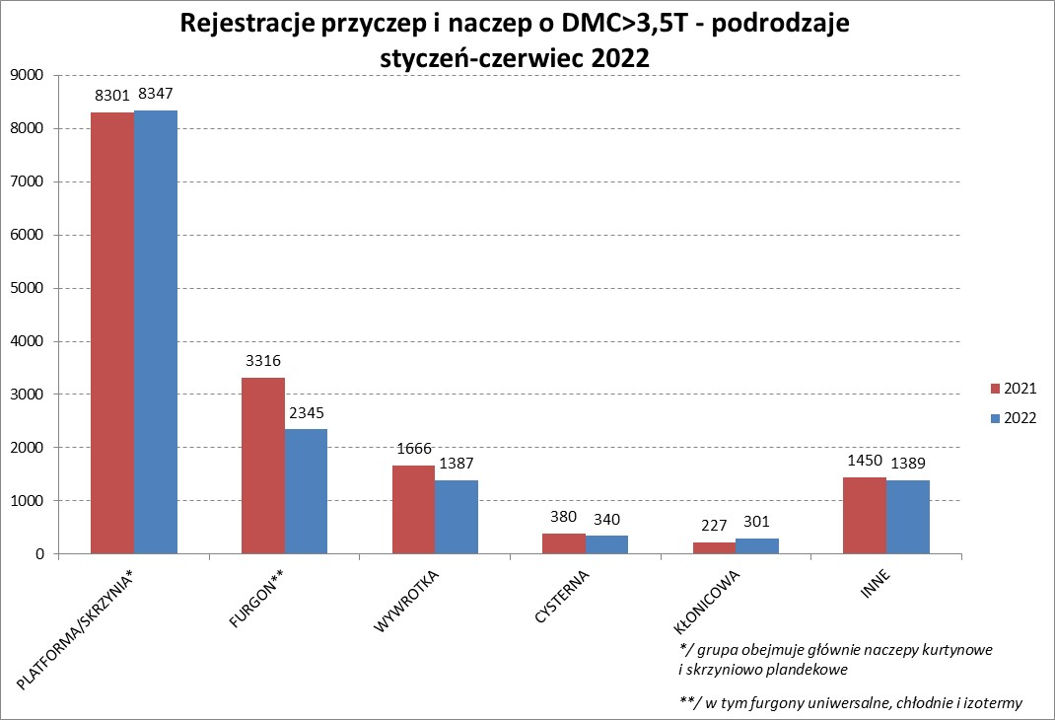

PZPM |  |  |  |  |  | 2022-07-07
Pierwsze rejestracje NOWYCH przyczep i naczep* o DMC>3,5T, udział w rynku %
First Registrations of NEW Trailers & Semi-Trailers with GVW>3.5T, Market Share %
 |  |  |  |  |  | Sztuki / Units
Pozycja | Marka | Rok narastająco Styczeń - Czerwiec
 |  | YTD January - June
 |  | 2022 |  | 2021 |  | Zmiana % r/r
No. | Make
 |  | Ogółem | Udział % | Ogółem | Udział % | Change % y/y
 |  | Total | Mkt shr % | Total | Mkt shr %
1 | SCHMITZ CARGOBULL | 2939 | 20.83% | 3794 | 24.73% | -22.5%
2 | WIELTON | 2184 | 15.48% | 1804 | 11.76% | 21.1%
3 | KRONE | 2101 | 14.89% | 3303 | 21.53% | -36.4%
4 | KOEGEL | 1447 | 10.26% | 1310 | 8.54% | 10.5%
5 | SCHWARZMUELLER | 632 | 4.48% | 577 | 3.76% | 9.5%
6 | KAESSBOHRER | 445 | 3.15% | 413 | 2.69% | 7.7%
7 | WECON | 339 | 2.40% | 316 | 2.06% | 7.3%
8 | BODEX | 319 | 2.26% | 332 | 2.16% | -3.9%
9 | BERGER | 293 | 2.08% | 214 | 1.40% | 36.9%
10 | GNIOTPOL | 276 | 1.96% | 237 | 1.54% | 16.5%
11 | ZASŁAW | 254 | 1.80% | 228 | 1.49% | 11.4%
12 | KEMPF | 213 | 1.51% | 216 | 1.41% | -1.4%
13 | INTER CARS - FEBER | 163 | 1.16% | 174 | 1.13% | -6.3%
14 | FLIEGL | 160 | 1.13% | 185 | 1.21% | -13.5%
15 | CHEREAU | 145 | 1.03% | 47 | 0.31% | 208.5%
16 | REDOS | 140 | 0.99% | 117 | 0.76% | 19.7%
17 | MHS | 134 | 0.95% | 118 | 0.77% | 13.6%
18 | LAMBERET | 107 | 0.76% | 42 | 0.27% | 154.8%
19 | BENALU | 97 | 0.69% | 88 | 0.57% | 10.2%
20 | CIMC | 96 | 0.68% | 169 | 1.10% | -43.2%
 | Pozostałe / Others | 1625 | 11.5% | 1656 | 10.8% | -1.9%
 | OGÓŁEM / TOTAL | 14109 | 100% | 15340 | 100% | -8.0%
*/ bez rejestracji czasowych
Źródło: analizy PZPM na podstawie CEP
Source: PZPM analysis based on Central Register of Vehicles

Ranking Naczepy DMC>3,5T
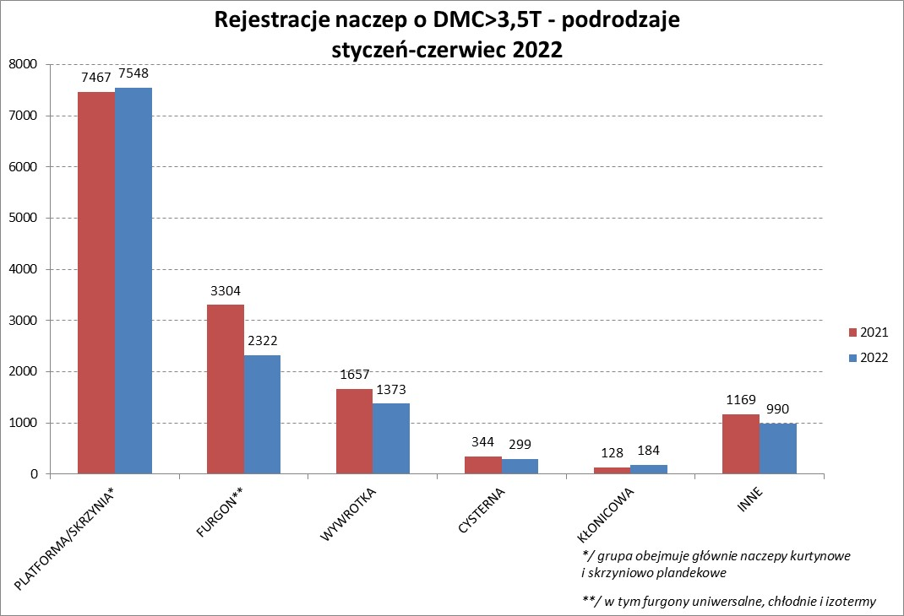

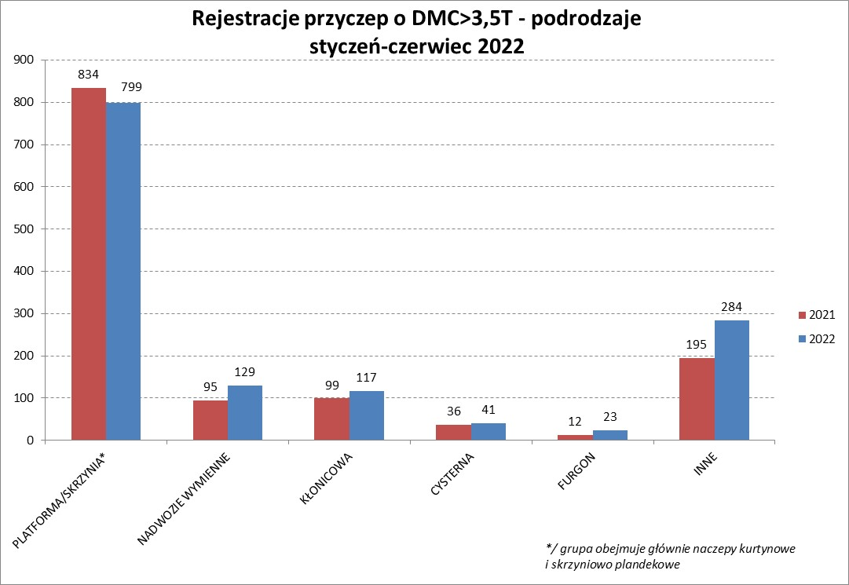

PZPM |  |  |  |  |  | 2022-07-07
Pierwsze rejestracje NOWYCH naczep* o DMC>3,5T, udział w rynku %
First Registrations of NEW Semi-Trailers with GVW>3.5T, Market Share %
 |  |  |  |  |  | Sztuki
Pozycja | Marka | Rok narastająco Styczeń - Czerwiec
 |  | YTD January - June
 |  | 2022 |  | 2021 |  | Zmiana % r/r
No. | Make
 |  | Ogółem | Udział % | Ogółem | Udział % | Change % y/y
 |  | Total | Mkt shr % | Total | Mkt shr %
1 | SCHMITZ CARGOBULL | 2934 | 23.1% | 3789 | 26.93% | -22.6%
2 | KRONE | 2092 | 16.5% | 3297 | 23.43% | -36.5%
3 | WIELTON | 2053 | 16.1% | 1660 | 11.80% | 23.7%
4 | KOEGEL | 1437 | 11.3% | 1289 | 9.16% | 11.5%
5 | SCHWARZMUELLER | 628 | 4.9% | 569 | 4.04% | 10.4%
6 | KAESSBOHRER | 435 | 3.4% | 408 | 2.90% | 6.6%
7 | BODEX | 309 | 2.4% | 323 | 2.30% | -4.3%
8 | BERGER | 293 | 2.3% | 214 | 1.52% | 36.9%
9 | ZASŁAW | 217 | 1.7% | 197 | 1.40% | 10.2%
10 | KEMPF | 212 | 1.7% | 216 | 1.54% | -1.9%
11 | INTER CARS - FEBER | 162 | 1.3% | 174 | 1.24% | -6.9%
12 | FLIEGL | 146 | 1.1% | 168 | 1.19% | -13.1%
13 | CHEREAU | 145 | 1.1% | 47 | 0.33% | 208.5%
14 | LAMBERET | 107 | 0.8% | 42 | 0.30% | 154.8%
15 | BENALU | 97 | 0.8% | 87 | 0.62% | 11.5%
16 | CIMC | 96 | 0.8% | 169 | 1.20% | -43.2%
17 | MEGA | 93 | 0.7% | 121 | 0.86% | -23.1%
18 | FFB FELDBINDER | 92 | 0.7% | 95 | 0.68% | -3.2%
19 | D-TEC | 70 | 0.6% | 43 | 0.31% | 62.8%
 | MEILLER-KIPPER | 70 | 0.6% | 38 | 0.27% | 84.2%
 | Pozostałe / Others | 1028 | 8.1% | 1123 | 8.0% | -8.5%
 | OGÓŁEM / TOTAL | 12716 | 100% | 14069 | 100% | -9.6%
*/ bez rejestracji czasowych
Źródło: analizy PZPM na podstawie CEP
Source: PZPM analysis based on Central Register of Vehicles

Przyczepy lekkie

PZPM |  |  |  |  |  | 2022-07-07
Pierwsze rejestracje NOWYCH przyczep lekkich*, udział w rynku %
First Registrations of NEW Light Trailers*, Market Share %
 |  |  |  |  |  | Sztuki / Units
Pozycja | Marka | Rok narastająco Styczeń - Czerwiec
 |  | YTD January - June
 |  | 2022 |  | 2021 |  | Zmiana % r/r
No. | Make
 |  | Ogółem | Udział % | Ogółem | Udział % | Change % y/y
 |  | Total | Mkt shr % | Total | Mkt shr %
1 | NEPTUN-SORELPOL | 7399 | 29.21% | 8734 | 28.37% | -15.3%
2 | TEMARED | 5760 | 22.74% | 6415 | 20.83% | -10.2%
3 | ZASŁAW | 2173 | 8.58% | 2547 | 8.27% | -14.7%
4 | NIEWIADÓW | 1911 | 7.54% | 2988 | 9.70% | -36.0%
5 | FARO | 969 | 3.83% | 1199 | 3.89% | -19.2%
6 | MARTZ | 956 | 3.77% | 1016 | 3.30% | -5.9%
7 | RYDWAN | 783 | 3.09% | 1142 | 3.71% | -31.4%
8 | BRENDERUP-THULE TRAILERS | 471 | 1.86% | 834 | 2.71% | -43.5%
9 | WIDPOL | 418 | 1.65% | 455 | 1.48% | -8.1%
10 | WIOLA | 372 | 1.47% | 458 | 1.49% | -18.8%
11 | FRACHT | 304 | 1.20% | 325 | 1.06% | -6.5%
12 | SYLAND | 247 | 0.98% | 343 | 1.11% | -28.0%
13 | GŁOWACZ | 242 | 0.96% | 267 | 0.87% | -9.4%
14 | STIM | 222 | 0.88% | 282 | 0.92% | -21.3%
15 | SPAWLINE | 218 | 0.86% | 166 | 0.54% | 31.3%
16 | CARRO | 216 | 0.85% | 303 | 0.98% | -28.7%
17 | W.N.P. M.SUSKI | 214 | 0.84% | 272 | 0.88% | -21.3%
18 | LORRIES | 204 | 0.81% | 252 | 0.82% | -19.0%
19 | MASTER-TECH | 183 | 0.72% | 246 | 0.80% | -25.6%
20 | K.T.S. SUSKI | 155 | 0.61% | 194 | 0.63% | -20.1%
 | Pozostałe / Others | 1914 | 7.6% | 2353 | 7.6% | -18.7%
 | OGÓŁEM / TOTAL | 25331 | 100% | 30791 | 100% | -17.7%
*/ bez rejestracji czasowych
Źródło: analizy PZPM na podstawie CEP
Source: PZPM analysis based on Central Register of Vehicles

Ranking_P-CR

PZPM |  |  |  |  |  | 2022-07-07
Pierwsze rejestracje NOWYCH przyczep ciężarowych rolniczych*, udział w rynku %
First Registrations of NEW Agricultural Trailers*, Market Share %
 |  |  |  |  |  | Sztuki / Units
Pozycja | Marka | Rok narastająco Styczeń - Czerwiec
 |  | YTD January - June
 |  | 2022 |  | 2021 |  | Zmiana % r/r
No. | Make
 |  | Ogółem | Udział % | Ogółem | Udział % | Change % y/y
 |  | Total | Mkt shr % | Total | Mkt shr %
1 | PRONAR | 1705 | 38.61% | 1655 | 40.16% | 3.0%
2 | METAL-FACH | 433 | 9.81% | 533 | 12.93% | -18.8%
3 | WIELTON | 360 | 8.15% | 334 | 8.10% | 7.8%
4 | METALTECH | 341 | 7.72% | 354 | 8.59% | -3.7%
5 | ZASŁAW | 186 | 4.21% | 177 | 4.30% | 5.1%
6 | PPHU WODZIŃSKI | 169 | 3.83% | 129 | 3.13% | 31.0%
7 | MARPOL | 146 | 3.31% | 80 | 1.94% | 82.5%
 | MEPROZET | 146 | 3.31% | 157 | 3.81% | -7.0%
9 | CYNKOMET | 131 | 2.97% | 160 | 3.88% | -18.1%
10 | JOSKIN | 103 | 2.33% | 49 | 1.19% | 110.2%
11 | POMOT | 100 | 2.26% | 95 | 2.31% | 5.3%
12 | GOMAR | 84 | 1.90% | 58 | 1.41% | 44.8%
13 | BBC | 75 | 1.70% | 17 | 0.41% | 341.2%
14 | TECHMONT | 71 | 1.61% | 50 | 1.21% | 42.0%
15 | FLIEGL | 60 | 1.36% | 39 | 0.95% | 53.8%
 | Pozostałe / Others | 306 | 6.9% | 234 | 5.7% | 30.8%
 | OGÓŁEM / TOTAL | 4416 | 100% | 4121 | 100% | 7.2%
*/ bez rejestracji czasowych
Źródło: analizy PZPM na podstawie CEP
Source: PZPM analysis based on Central Register of Vehicles


PZPM
Pierwsze rejestracje NOWYCH ciągników rolniczych*, udział w rynku %
First Registrations of NEW Agricultural Tractors*, Market Share %
 |  |  |  |  |  | Sztuki / Units
Pozycja | Marka | Rok narastająco Styczeń - Kwiecień
 |  | YTD January - April
 |  | 2022 |  | 2021 |  | Zmiana % r/r
No. | Make
 |  | Ogółem | Udział % | Ogółem | Udział % | Change % y/y
 |  | Total | Mkt shr % | Total | Mkt shr %
1 | NEW HOLLAND | 1,422 | 39.47% | 1,233 | 39.60% | 15.3%
2 | JOHN DEERE | 357 | 9.91% | 389 | 12.49% | -8.2%
3 | KUBOTA | 265 | 7.35% | 281 | 9.02% | -5.7%
4 | CASE IH | 248 | 6.88% | 235 | 7.55% | 5.5%
5 | DEUTZ-FAHR | 138 | 3.83% | 141 | 4.53% | -2.1%
6 | ZETOR | 136 | 3.77% | 108 | 3.47% | 25.9%
7 | MASSEY FERGUSON | 125 | 3.47% | 129 | 4.14% | -3.1%
8 | FARMTRAC | 123 | 3.41% | 56 | 1.80% | 119.6%
9 | CLAAS | 110 | 3.05% | 120 | 3.85% | -8.3%
10 | VALTRA | 87 | 2.41% | 86 | 2.76% | 1.2%
11 | STEYR | 86 | 2.39% | 31 | 1.00% | 177.4%
12 | LOVOL | 72 | 2.00% | 47 | 1.51% | 53.2%
13 | FENDT | 64 | 1.78% | 5 | 0.16% | 1180.0%
14 | SOLIS | 60 | 1.67% | 44 | 1.41% | 36.4%
15 | ARBOS | 44 | 1.22% | 25 | 0.80% | 76.0%
 | Pozostałe / Others | 266 | 7.4% | 184 | 5.9% | 44.6%
 | OGÓŁEM / TOTAL | 3,603 | 100% | 3,114 | 100% | 15.7%
*/ bez rejestracji czasowych
Źródło: analizy PZPM na podstawie CEP
Source: PZPM analysis based on Central Register of Vehicles

Ranking_CR

PZPM |  |  |  |  |  | 2022-07-07
Pierwsze rejestracje NOWYCH ciągników rolniczych*, udział w rynku %
First Registrations of NEW Agricultural Tractors*, Market Share %
 |  |  |  |  |  | Sztuki / Units
Pozycja | Marka | Rok narastająco Styczeń - Czerwiec
 |  | YTD January - June
 |  | 2022 |  | 2021 |  | Zmiana % r/r
No. | Make
 |  | Ogółem | Udział % | Ogółem | Udział % | Change % y/y
 |  | Total | Mkt shr % | Total | Mkt shr %
1 | NEW HOLLAND | 953 | 16.97% | 1,247 | 19.20% | -23.6%
2 | JOHN DEERE | 763 | 13.58% | 660 | 10.16% | 15.6%
3 | KUBOTA | 533 | 9.49% | 724 | 11.15% | -26.4%
4 | DEUTZ-FAHR | 488 | 8.69% | 654 | 10.07% | -25.4%
5 | CASE IH | 469 | 8.35% | 490 | 7.55% | -4.3%
6 | MASSEY FERGUSON | 368 | 6.55% | 339 | 5.22% | 8.6%
7 | ZETOR | 335 | 5.96% | 513 | 7.90% | -34.7%
8 | FARMTRAC | 273 | 4.86% | 250 | 3.85% | 9.2%
9 | CLAAS | 238 | 4.24% | 263 | 4.05% | -9.5%
10 | VALTRA | 207 | 3.69% | 245 | 3.77% | -15.5%
11 | STEYR | 185 | 3.29% | 177 | 2.73% | 4.5%
12 | SOLIS | 158 | 2.81% | 129 | 1.99% | 22.5%
13 | FENDT | 146 | 2.60% | 160 | 2.46% | -8.8%
14 | LOVOL | 125 | 2.23% | 165 | 2.54% | -24.2%
15 | ARBOS | 62 | 1.10% | 214 | 3.30% | -71.0%
 | Pozostałe / Others | 314 | 5.6% | 264 | 4.1% | 18.9%
 | OGÓŁEM / TOTAL | 5,617 | 100% | 6,494 | 100% | -13.5%
*Pojazdy zarejestrowane jako Ciągniki Rolnicze bez wyróżnionych jako potencjalne ATV / UTV
** Liczby zawierają rejestracje czasowe na koniec miesięcy
Źródło: analizy PZPM na podstawie CEP
*Vehicles registered as Agricultural Tractors without considered as ATV / UTV
Source: PZPM analysis based on Central Register of Vehicles

